关系图
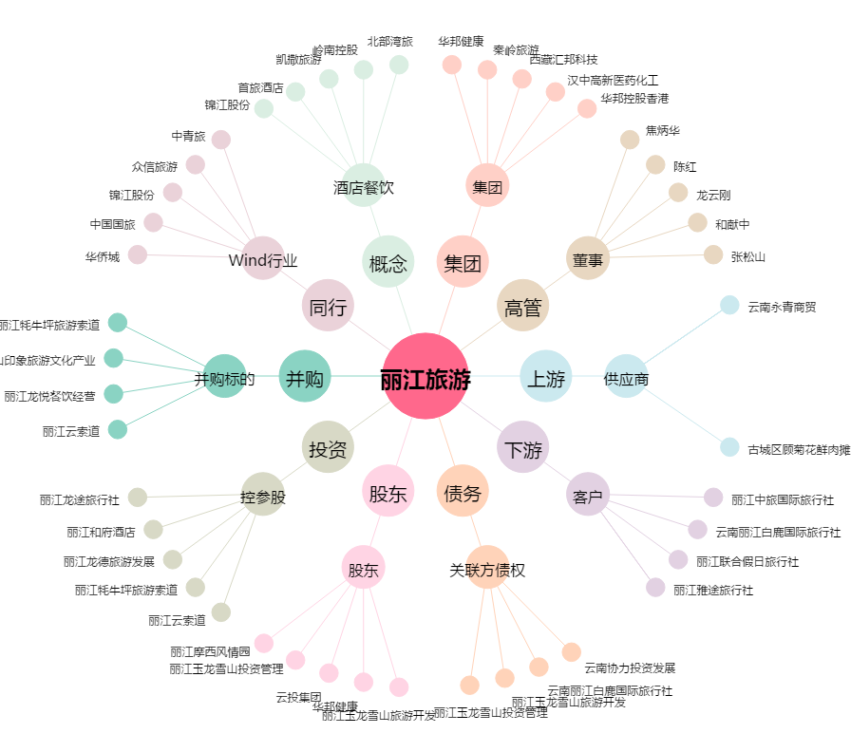
丽江旅游[002033.SZ] - 关系概览图

